Gráficos
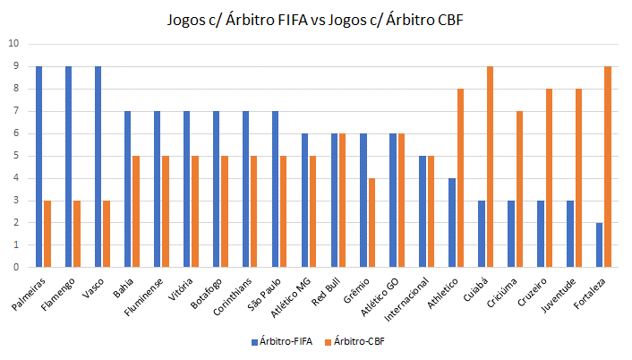
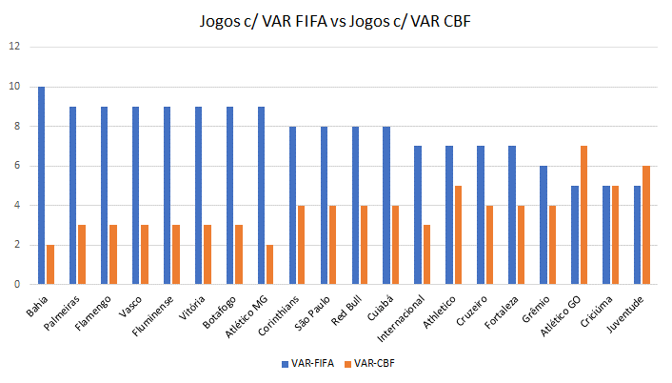
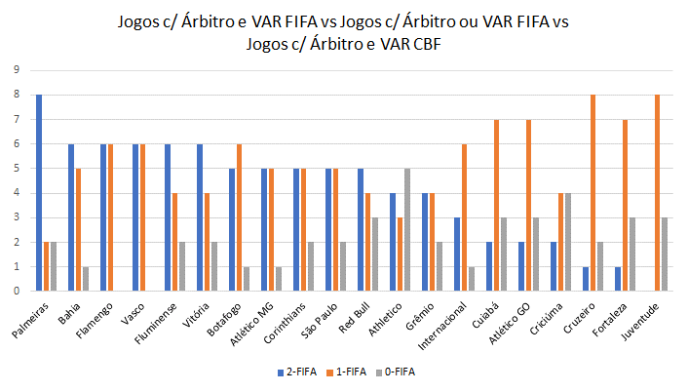
Jogos c/ Árbitro FIFA vs Jogos c/ Árbitro CBF
 | Árbitro-FIFA | Árbitro-CBF
Palmeiras | 9 | 3
Bahia | 7 | 5
Flamengo | 9 | 3
Vasco | 9 | 3
Fluminense | 7 | 5
Vitória | 7 | 5
Botafogo | 7 | 5
Atlético MG | 6 | 5
Corinthians | 7 | 5
São Paulo | 7 | 5
Red Bull | 6 | 6
Athletico | 4 | 8
Grêmio | 6 | 4
Internacional | 5 | 5
Cuiabá | 3 | 9
Atlético GO | 6 | 6
Criciúma | 3 | 7
Cruzeiro | 3 | 8
Fortaleza | 2 | 9
Juventude | 3 | 8
Jogos c/ VAR FIFA vs Jogos c/ VAR CBF
 | VAR-FIFA | VAR-CBF
Palmeiras | 9 | 3
Bahia | 10 | 2
Flamengo | 9 | 3
Vasco | 9 | 3
Fluminense | 9 | 3
Vitória | 9 | 3
Botafogo | 9 | 3
Atlético MG | 9 | 2
Corinthians | 8 | 4
São Paulo | 8 | 4
Red Bull | 8 | 4
Athletico | 7 | 5
Grêmio | 6 | 4
Internacional | 7 | 3
Cuiabá | 8 | 4
Atlético GO | 5 | 7
Criciúma | 5 | 5
Cruzeiro | 7 | 4
Fortaleza | 7 | 4
Juventude | 5 | 6
Jogos c/ Árbitro e VAR FIFA vs Jogos c/ Árbitro ou VAR FIFA vs Jogos c/ Árbitro e VAR CBF
 | 2-FIFA | 1-FIFA | 0-FIFA
Palmeiras | 8 | 2 | 2
Bahia | 6 | 5 | 1
Flamengo | 6 | 6 | 0
Vasco | 6 | 6 | 0
Fluminense | 6 | 4 | 2
Vitória | 6 | 4 | 2
Botafogo | 5 | 6 | 1
Atlético MG | 5 | 5 | 1
Corinthians | 5 | 5 | 2
São Paulo | 5 | 5 | 2
Red Bull | 5 | 4 | 3
Athletico | 4 | 3 | 5
Grêmio | 4 | 4 | 2
Internacional | 3 | 6 | 1
Cuiabá | 2 | 7 | 3
Atlético GO | 2 | 7 | 3
Criciúma | 2 | 4 | 4
Cruzeiro | 1 | 8 | 2
Fortaleza | 1 | 7 | 3
Juventude | 0 | 8 | 3

